Graficas
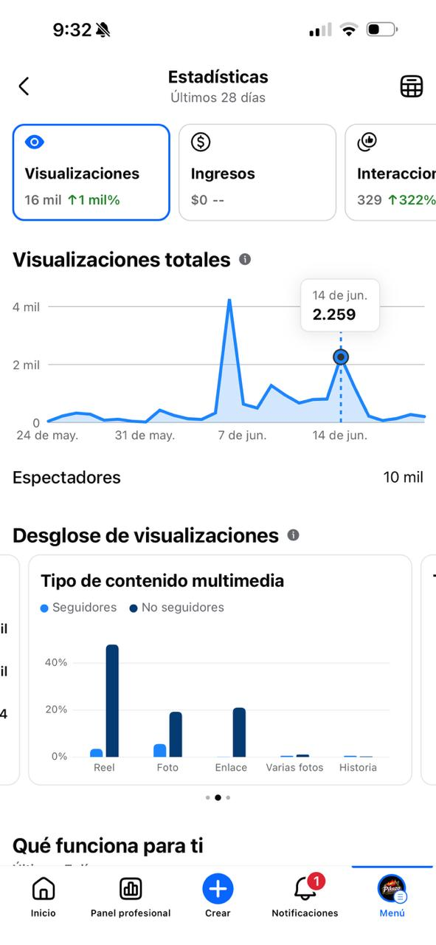
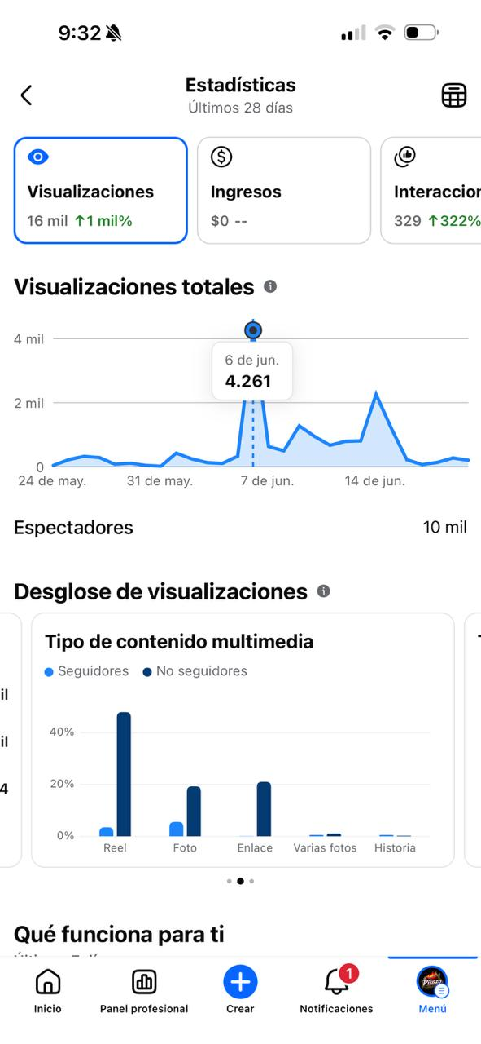
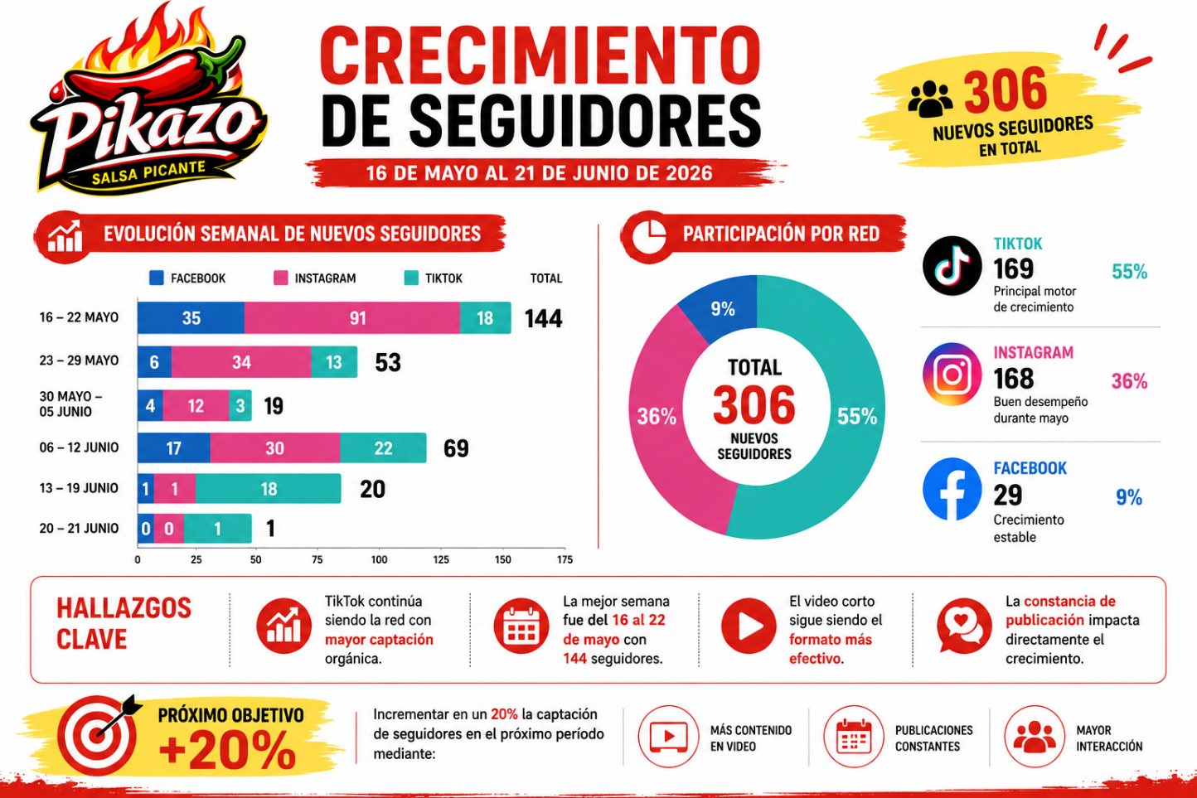
DIA DESPUES DE PUBLICIDAD EN LAS MAÑANAS DEL 5 | PUBLICACION DE PROMOCION DEL 10% | LANZAMIENTO EN MAYO

